テスト方法
自端末でのデバック方法

表１
＃ | セパレータ |  |  |  | 実施内容
A | テスト環境構築① |  | DB準備 |  | テスト機へDBを作成
B | テスト環境構築② |  | プログラム準備 |  | テスト機へプログラムをデプロイ
C | 事後作業① |  | アプリ終了 |  | ブラウザを閉じる
D | 事後作業① |  | 環境戻し |  | サービス停止、DB削除

自端末でのデバッグ時は、以下の設定で行う。
１． | application.propertyのDBをテスト機へ接続
propertyは、テスト環境毎に複数作成しておく


 |  |  |  | 中身をコピペでapplication.propertyへ反映し、切り替える

２． | 表１の「#A、B」と「#C、D」を、コメントアウト(開始)(終了)でSKIP

３． | hostsファイルを書き換えて、自端末のデバッグ版WEBアプリに接続する

コマンドプロンプトで、コマンド実行
powershell -NoProfile -ExecutionPolicy unrestricted -Command "start notepad C:\Windows\System32\drivers\etc\hosts -verb runas"

テスト環境側をコメントアウトし、自端末を有効にする

４． | デバッグモードで起動する
eclipseとVSCodeの両方を、デバッグモードで起動させておき、Kai9Autoの処理シナリオを実行する事で、
デバッグモードで実行する事が可能。

５． | 処理シナリオのURLを書き換える
「環境」シートのURLを書き換える |  |  |  |  |  |  |  | ↓デバッグ用 |  |  | ↓実環境用

6． | ブラウザ起動のヘッドレスを解除する
 |  |  |  |  |  | ↓消す

７． | DB削除の強制実行を消す
毎回DB作成をすると時間がかかるので残す |  |  |  |  |  |  |  |  |  | ↓消す

テストデータの扱い方

テストデータは、SVNに格納された最新版を取得し、用いる仕様。

テストデータ格納先について
テストデータ格納先は、 |  |  |  | の表記方式で書かれている。
意味は以下の通り。

テストデータは、kai9autoの環境マスタで、DIR_テストデータに設定された場所が用いられる。
下記の例では |  |  | のTDは、D:\kai9\kai9auto\04.テストデータ になる。
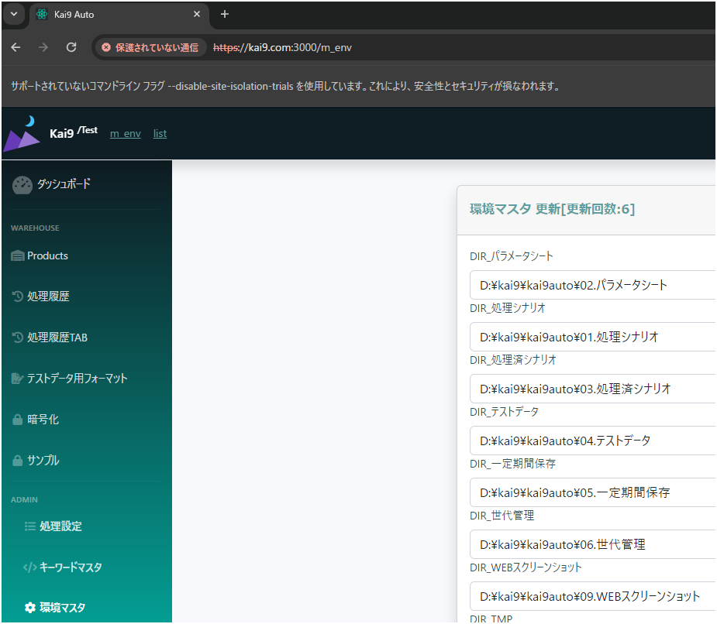

処理番号1は、「実行順」シートの「処理No」の値が登録される。

処理番号2は、各シートが左から順に数字で登録される
処理番号2の登録例は以下の通り。

シート名と順番が同じ（解りやすいので、この使い方を推奨）
処理番号2 |  | シート名
1 |  | 1
2 |  | 2
3 |  | 3
4 |  | 4

シート名と順番が違う（シートの順番を変えてしまうと、こういった解り辛い状態で登録されるので注意）
処理番号2 |  | シート名
1 |  | 1
2 |  | 4
3 |  | 2
4 |  | 3

シート名を数字以外で登録（この使い方も問題は無し）
処理番号2 |  | シート名
1 |  | 正常系
2 |  | 異常系
3 |  | バリデーション
4 |  | その他

「実行順」シートの「シート名」に記載されたシート以外は、無視されるので、補足説明シート等が有っても問題無し。
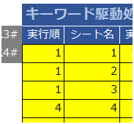

 |  | は、

 |  |  |  |  |  | の状態だと
 |  |  |  |  |  | D:\kai9\kai9auto\04.テストデータ\0005-1
 |  |  |  |  |  | になる

テストデータの準備方式について
シナリオでは、先ず、DBを新規作成する。

次に、作成したDBに、権限設定や、テーブル作成のDDLを発行する

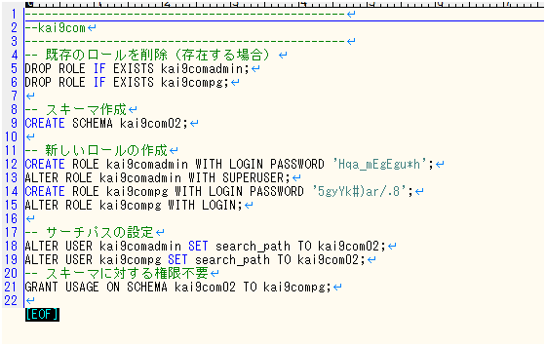
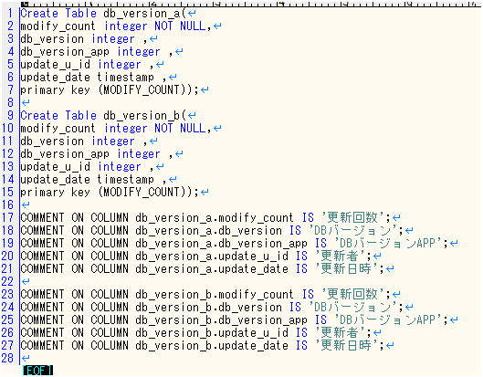

最後に、作成したテーブルにテストデータを投入する

テストデータは、予め、エクセル形式で準備しておき、それを読み込ませる事が可能。
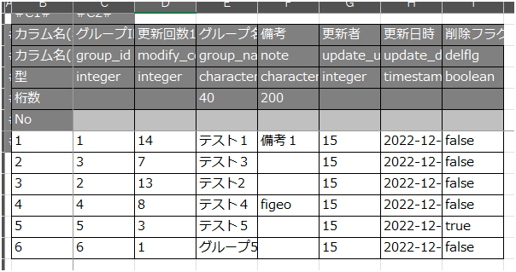

このエクセルは、kai9autoの「テストデータ用フォーマット」で作成する事が可能。
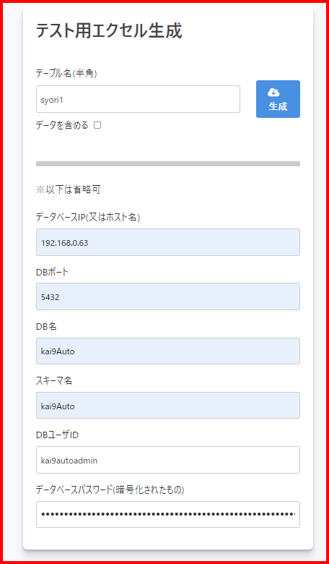
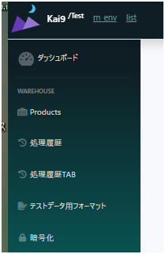
 |  |  |  |  |  |  | DB接続用のパスワードは、暗号化したものを入力する必要がある。

 |  |  |  |  |  |  |  |  | この機能で暗号化する。

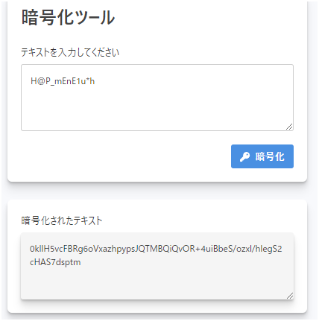

テストシートの書き方

これらは、キーワードマスタを参照し、記載する。それ以外の箇所は、任意の形で記載して構わない。

・集計数の数字はテストケースのカウントに用いる。準備や事後作業は0、実際のテスト観点箇所は1で入力する
・ログの箇所は実行したら上書きされるので、処理シナリオ作成時の注意点や、留意事項を記載しておくと便利

・各シートは、処理番号2として1からの連番で左から順に登録されるので、シート名も、1から始まる数字で連番にすると判りやすくなる

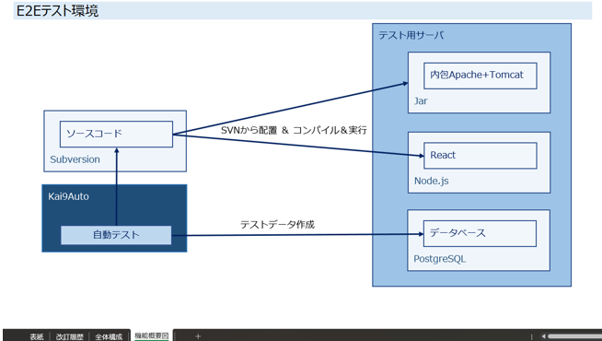

デバッグ環境とサービス環境の切り替え方

テスト環境構築を一度だけ実行し、次からはコメントアウト
 | STEP1～40付近のシナリオ

サービスを停止(起動)
 | ・apache
 | ・Tomcat_Kai9tmpl

kai9tmplのURLを書き換え ↑
 | https://kai9tmpl68.com:4443
 | と
 | https://kai9.com:3004

デバッグモードで起動(停止)
 | ・VSCode
 | ・Eclipse

ソースを変えている場合、デプロイ

事後作業の強制終了を隣のセルに移動し無効化(有効化)

ブラウザ起動時のHeadlessを入力(削除)

Chromeのパス書き換え(環境マスタ)
 | 68
 | C:\Program Files\Google\Chrome\Application\chrome.exe
 | 10
 | C:\Program Files (x86)\Google\Chrome\Application\chrome.exe

なぜ INDIRECT 関数を使用するのか？
Excelのシートを他のブックにコピーしたり移動したりする際、参照しているセルやシートのリンクがコピー元のブックを参照する形式になってしまうことがあります。これを防ぐために、INDIRECT 関数を使用します。

INDIRECT 関数の利点
動的な参照:
INDIRECT 関数は、セル参照を動的に扱うことができます。これにより、シートをコピーまたは移動した後でも参照が常に正しいシート内のセルを指すようになります。

ファイル名の参照を防ぐ:
直接参照（例：=環境!$D$32）を使用すると、コピー後の数式が元のファイル名を含む参照（例：='元のファイル名.xlsx'!環境!$D$32）に変わってしまいます。INDIRECT を使用することで、この問題を回避できます。

使用例
例えば、次のような直接参照を使用している数式があります：

=環境!$D$32
この数式を別のブックにコピーすると、次のようになります：

='元のファイル名.xlsx'!環境!$D$32
これを避けるために、INDIRECT 関数を使用して以下のように変更します：

=INDIRECT("'環境'!$D$32")
この形式であれば、シートを別のブックにコピーした後でも、常に正しいセルを参照します。

注意点
INDIRECT 関数は、文字列として指定された参照を評価するため、計算速度が若干遅くなる場合があります。
これらの理由から、INDIRECT 関数を使用して動的なセル参照を実現し、シートのコピーや移動後でも参照が正しく機能するようにしています。

